Produtos
Imagem | Codigo | Nome | Descrição | Valor | Quantidade | Estoque Minimo | Categoria
 | 31 | Boneco | Brinquedo de Borracha | 15 | 0 | 7 | Brinquedos
 | 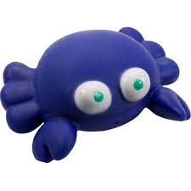 30 | Areia | Areia Pipicat 2Kg | 20 | 0 | 10 | Limpeza
 | 29 | Pente | Tow Pente Fino | 10 | 0 | 5 | Limpeza
 | 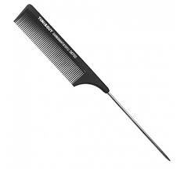 28 | Ração | Wikas 2kg | 40 | 0 | 10 | Alimento
 | 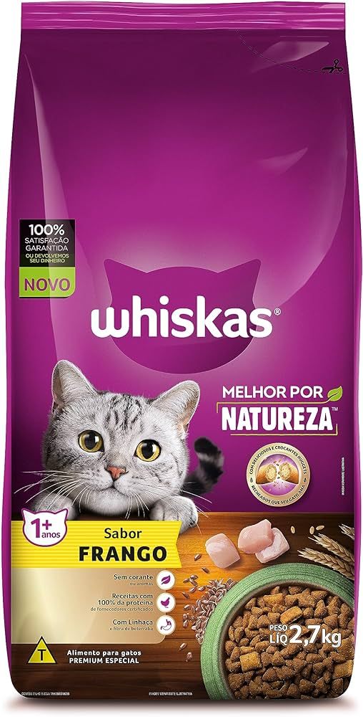 10 | Ração Gato | Wikas 2kg | 80 | 30 | 5 | Outros

